信用交易
融资融券市场交易数据统计(2023-11-14)

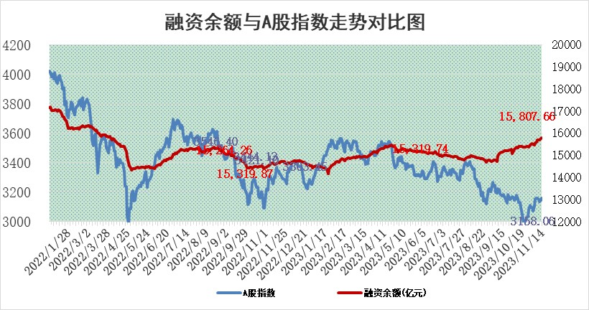
标的证券 | 融资融券余额（亿元） | 融资余额（亿元） | 融券余额（亿元） | 融资买入额（亿元） | 融资融券规模变化（亿元） | 融资余额增幅(‰) | 融券余额增幅(%)
统计数据 | 16,620.29 | 15,807.66 | 809.03 | 786.58 | 62.06 | 3.44 | 0.97

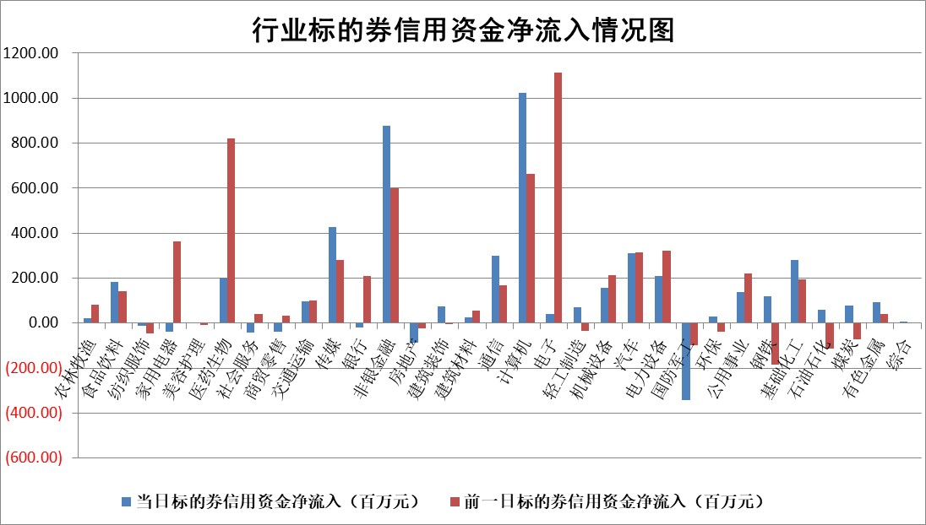

 |  |  |  |  |  |  |  | 2

标的基金代码 | 标的基金简称 | 融资余额/市值(%) | 融资余额增幅(%) | 融资买入额/成交金额(%) | （融资余额净增额-融券余额净增额）/市值(‱) | 融券余额降幅(%) | ABS[（融资余额净增额-融券余额净增额）/市值净增额-1](%)
159902 | 华夏中小板ETF | 0.00 | 0.00 | 0.00 | 0.00 | 0.00 | 100.00
159915 | 易方达创业板ETF | 3.49 | 7.09 | 59378.93 | 25.42 | 29.93 | 199.31
159919 | 嘉实沪深300ETF | 3.25 | -1.42 | 7.52 | -4.06 | 11.81 | 250.78
159920 | 华夏恒生ETF | 62.96 | -0.18 | 6.27 | -11.24 | -0.96 | 111.84
159922 | 嘉实中证500ETF | 0.92 | 0.12 | 51.04 | -0.39 | -0.22 | 100.88
159925 | 南方沪深300ETF | 0.16 | 0.50 | 0.90 | 0.08 | 0.00 | 99.29
159928 | 消费ETF | 1.06 | 0.51 | 1.54 | 0.53 | -0.12 | 95.24
159934 | 易方达黄金ETF | 252.71 | -0.28 | 38.65 | -69.90 | 0.00 | 309.85
159939 | 全指信息技术ETF | 0.76 | -10.26 | 23.81 | -9.58 | -11.71 | 117.89
159940 | 全指金融地产ETF | 0.11 | 14.39 | 0.07 | 1.37 | 0.00 | 97.48
159995 | 半导体芯片ETF | 2.56 | -1.11 | 64.30 | -3.47 | -2.70 | 103.52
159997 | 天弘中证电子ETF | 1.89 | -0.46 | 2.66 | -1.23 | -0.53 | 102.35
159998 | 天弘中证计算机主题ETF | 0.50 | -0.41 | 0.03 | -0.30 | -0.59 | 100.52
510050 | 华夏上证50ETF | 9.25 | 1.60 | 281.59 | 16.58 | 26.45 | 81.76
510180 | 华安上证180ETF | 0.53 | -0.05 | 0.53 | -0.02 | 4.58 | 100.14
510880 | 华泰柏瑞红利ETF | 0.36 | 3.41 | 1.35 | 1.09 | -2.61 | 104.48
510900 | 易方达恒生H股ETF | 80.18 | -0.17 | 3.82 | -13.91 | 0.00 | 116.18
511010 | 5年期国债ETF | 11.63 | 11.22 | 3.40 | 117.27 | 0.00 | 14210.23
511380 | 可转债及可交换债券ETF | 4.63 | -3.09 | 8.33 | -14.75 | 0.00 | 200.86
512000 | 全指证券ETF | 7.57 | -0.69 | 38.24 | -6.07 | -2.25 | 110.16
512010 | 沪深300医药卫生ETF | 4.98 | 1.42 | 78.55 | 7.19 | 0.91 | 55.51
512070 | 沪深300非银ETF | 2.22 | -3.63 | 146.32 | -10.02 | -33.11 | 112.07
512400 | 南方中证申万有色金属ETF | 2.90 | 1.01 | 0.60 | 3.29 | 3.54 | 152.68
512580 | 广发中证环保产业ETF | 1.55 | 6.09 | 0.30 | 8.93 | 0.29 | 130.31
512660 | 国泰中证军工ETF | 3.07 | -7.89 | 7.13 | -28.01 | -9.42 | 176.02
512800 | 华宝中证银行ETF | 14.33 | -2.10 | 0.79 | -28.60 | 12.42 | 197.06
512980 | 广发中证传媒ETF | 0.87 | -1.61 | 537.12 | -3.33 | -13.74 | 107.58
515030 | 华夏中证新能源汽车ETF | 2.44 | -0.95 | 23.86 | -2.40 | -0.22 | 93.40
515050 | 华夏中证5G通信主题ETF | 1.25 | -0.01 | 9.06 | -0.23 | -4.95 | 100.84
515070 | 华夏中证人工智能ETF | 2.88 | 2.48 | 8.64 | 6.89 | -0.60 | 93.53
标的股票比较指标 |  | 融资余额/流通A股市值(%) | 融资余额增幅(%) | 融资买入额/成交金额(%) | （融资余额净增额-融券余额净增额）/流通A股市值(‱) | 融券余额降幅(%) | ABS[（融资余额净增额-融券余额净增额）/流通A股市值净增额-1](%)
前十名标的个股 |  | 阳光城 | 狄耐克 | 华联控股 | 蕾奥规划 | 皖仪科技 | 华纳药厂
 |  | 搜于特 | 云从科技 | 农业银行 | 欧圣电气 | 福光股份 | 富创精密
 |  | 紫鑫药业 | 中金公司 | 中再资环 | 狄耐克 | 江龙船艇 | 冠龙节能
 |  | 嘉凯城 | 博睿数据 | 鲁泰A | 中文在线 | 北巴传媒 | 腾亚精工
 |  | 宋都股份 | 中兵红箭 | 沧州大化 | 银之杰 | 映翰通 | 卡倍亿
 |  | 美好置业 | 华映科技 | 石化油服 | 良品铺子 | 保利联合 | 松芝股份
 |  | 中天金融 | 德新交运 | 宏微科技 | 中新赛克 | 观典防务 | 朗科科技
 |  | 庞大集团 | 粤传媒 | 通宝能源 | 汉仪股份 | 苑东生物 | 深水规院
 |  | 泽达易盛 | 吉贝尔 | 永泰能源 | 联动科技 | 航天晨光 | 锦龙股份
 |  | 蓝光发展 | 新泉股份 | 新潮能源 | 弘信电子 | 城市传媒 | 风华高科
后十名标的个股 |  | 步步高 | 威腾电气 | 三湘印象 | 炬光科技 | 粤传媒 | 聚赛龙
 |  | 鸿达兴业 | 炬光科技 | 步步高 | 果麦文化 | 海兴电力 | 中源协和
 |  | 天沃科技 | 果麦文化 | 鸿达兴业 | 威腾电气 | 国脉科技 | 江龙船艇
 |  | 金圆股份 | 菲利华 | 天沃科技 | 顺网科技 | 时代出版 | 金迪克
 |  | 哈工智能 | 唯特偶 | 金圆股份 | 德迈仕 | 绿能慧充 | 雷尔伟
 |  | 正邦科技 | 西测测试 | 哈工智能 | 南京熊猫 | 瑞德智能 | 泰嘉股份
 |  | 华铁股份 | 天德钰 | 正邦科技 | 深水规院 | 有方科技 | 新特电气 | ;
 |  | 中国中期 | 奥普光电 | 华铁股份 | 西测测试 | 华仁药业 | 博腾股份
 |  | 慧辰股份 | 汇隆新材 | 中国中期 | 汇隆新材 | 腾景科技 | 中复神鹰
 |  | 新华联 | 力诺特玻 | 慧辰股份 | 漫步者 | 顺发恒业 | 威腾电气
说明：1.以上普通交易数据和信用交易数据皆以交易日收盘后数据为基准；2.上述标的证券总数据只计算标的证券市场总数据，不包括从标的证券中调出去标的证券数据，所以与交易所公布的总值略有不同； 3.上述行业采用申万一级行业分类；4.以上标的基金和标的个股中比较的6个指标值中：前5个（从左至右）为正向指标，值越大排名越靠前；第6个为逆向指标，值越小，排名越靠前；5.第6个指标中ABS[]表示求绝对值，其主要用于考量信用资金相对净流入对股价相对净变化的贡献程度；6.数据来源：wind，交易所。

 | 证券代码 | 新增融资余额 | 融资买入额 | 融资买入增幅前10
远大智能 | 002689 | 28175353 | 42268582 | 199%
亚太股份 | 002284 | 21555247 | 34242865 | 82%
赛诺医疗 | 688108 | 72122899 | 101076547 | 78%
湖南发展 | 000722 | 66023557 | 137112987 | 75%
柘中股份 | 002346 | 14584119 | 36845980 | 58%
国城矿业 | 000688 | 24683149 | 48240585 | 54%
兆新股份 | 002256 | 1985058 | 4066269 | 52%
凯美特气 | 002549 | 33806472 | 61340055 | 52%
华昌达 | 300278 | 13474542 | 19303225 | 48%
新华联 | 000620 | 27311937 | 39201759 | 43%

 | 证券代码 | 新增融资余额 | 融资买入额 | 融资买入增幅前10
兔宝宝 | 002043 | 73310337 | 89923983 | 334%
捷昌驱动 | 603583 | 26026415 | 31686727 | 262%
湘财股份 | 600095 | 94196837 | 132280449 | 252%
中谷物流 | 603565 | 49103883 | 60098371 | 234%
中青宝 | 300052 | 24215352 | 31377809 | 98%
顾家家居 | 603816 | 138518545 | 188424210 | 78%
喜临门 | 603008 | 31503289 | 48351944 | 77%
财信发展 | 000838 | 10831830 | 17666790 | 74%
苏州银行 | 002966 | 10578096 | 19143736 | 72%
金诚信 | 603979 | 23858538 | 36098133 | 60%

